記入事項
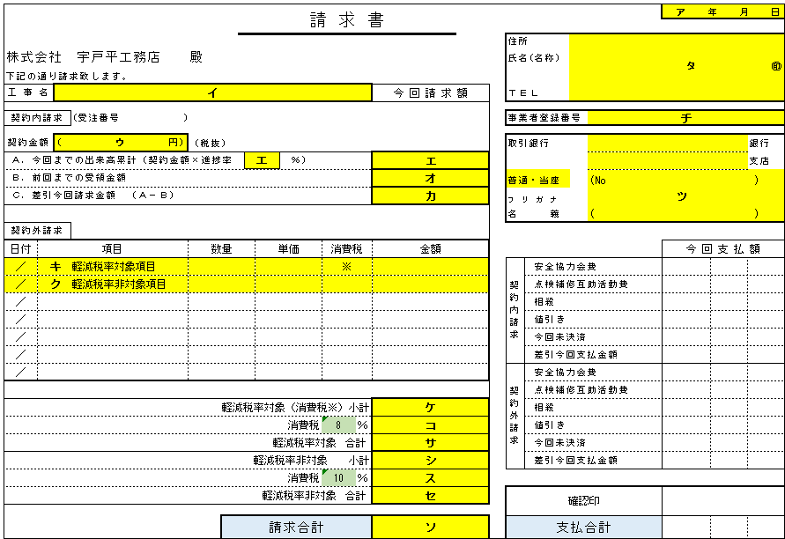
 |  | 請 求 書 記 入 事 項

１． | １つの現場で、１枚の請求書用紙を使用して下さい。
 | 同一現場で複数の発注書がある場合は、別々に記入して下さい。

２． | 未決済となりました分については、翌月再度ご請求下さい。

３． | ア 欄 | … | 請求年月日を記入して下さい。

４． | イ 欄 | … | 工事名は店名などがわかるように正確に記入して下さい。
 |  |  | わからない場合は、担当者にお尋ね下さい。

５． | ウ 欄 | … | 発注書があれば発注書の金額（契約内工事）を記入して下さい。
 |  |  | (消費税は含まない。）
 |  |  | 同一工事で複数の発注書がある場合は、別々に記入して下さい。
 |  |  | エ～カ欄は、契約内工事の欄です。
 |  |  | 契約外工事の請求額は記入しないで下さい。

６． | エ 欄 | … | ウ欄の契約金額うち、今回までの出来高をパーセントと金額で記入
 |  |  | して下さい。(消費税は含まない。）

７． | オ 欄 | … | ウ欄の契約金額のうち、当社よりすでにお支払させて頂いた金額を
 |  |  | 記入して下さい。(消費税は含まない。）

８． | カ 欄 | … | 契約内工事のうち今回請求額を記入して下さい。
 |  |  | (消費税は含まない。）

９． | キ 欄 | … | 契約外工事（発注書のない分）のうち、軽減税率対象項目を記入して
 |  |  | 下さい。消費税欄に※を記入して下さい。

１０． | ク 欄 | … | 契約外工事（発注書のない分）のうち、軽減税率非対象項目を記入して
 |  |  | 下さい。

１１． | ケ 欄 | … | 軽減税率対象請求の小計を記入して下さい。

１２． | コ 欄 | … | 軽減税率対象請求の消費税額を記入して下さい。 |  | 連 絡 事 項

１３． | サ 欄 | … | 軽減税率対象請求の合計を記入して下さい。
 |  |  |  | ＊請求書は、月末締めの翌月５日必着で、２５日支払いです。
１４． | シ 欄 | … | 軽減税率非対象請求の小計を記入して下さい。 | 勝手ながら５日を過ぎて到着した請求書につきましては、翌月の処理に
 |  |  |  | 廻させて頂くこととなりますのでよろしくご了承の程お願いします。
１５． | ス 欄 | … | 軽減税率非対象請求の消費税額を記入して下さい。 | ５日が土・日・祝日の場合は、前平日が必着日となります。

１６． | セ 欄 | … | 軽減税率非対象請求の合計を記入して下さい。 | ＊決算月（２月、５月、８月、１１月）の請求書は、翌月１日必着です。
 |  |  |  | １日までに郵送できない場合は、先にＦＡＸを送って下さい。
１７． | ソ 欄 | … | 今月の請求合計を記入して下さい。
 |  |  |  | ＊請求書は、必ず本社へご郵送下さい。
１８． | タ 欄 | … | 住所・会社名・電話番号を記入して下さい。 | 現場事務所（現場担当者）では請求書を受け付けておりません。

１９． | チ 欄 | … | 事業者登録番号を記入して下さい。 | ＊２５日が土・日・祝日の場合は、お支払いは翌平日とします。
 |  |  |  | お支払い金額は、郵送にてご連絡します。
２０． | ツ 欄 | … | 振込先を正確に記入して下さい。
 |  |  | (名義など詳しく書いて頂いていないと、お支払いが遅れる事があり
 |  |  | ます。）

